概要書
原則、オレンジ色で表示された必須項目はすべて入力してください。
そのほか、①～③（申請の際に漏れが多い箇所）も併せてご確認ください。
①区域図に行為の場所を明示していますか？
②付近見取図に図は挿入されていますか？別紙参照としていませんか？
③配置図に図は挿入されていますか？別紙参照としていませんか？
★入力もれはありませんか？★
 | 様式第５号の２(第６条関係)
御影浜手まちづくり協定に係る地区内における行為の概要書
届出者 |  |  | 氏名
 |  |  | 住所 |  |  |  |  |  |  |  |  |  |  |  |  |  |  |  |  |  |  |  |  |  |  |  |  |  |  |  |  | 電話
代理者 |  |  |  |  |  |  |  |  |  |  |  |  |  |  |  |  |  |  |  |  |  |  |  |  |  |  |  |  |  |  |  | 電話
 |  |  |  |  |  |  |  |  |  |  |  |  |  |  |  |  |  |  |  |  |  |  |  |  |  |  |  |  |  |  |  | Fax
設計者 |  |  |  |  |  |  |  |  |  |  |  |  |  |  |  |  |  |  |  |  |  |  |  |  |  |  |  |  |  |  |  | 電話
施工者 |  |  |  |  |  |  |  |  |  |  |  |  |  |  |  |  |  |  |  |  |  |  |  |  |  |  |  |  |  |  |  | 電話

行為の種類 |  |  |  |  |  |  | □ | （ | □ | 建築物・ |  | □ |  | 工作物）の （ |  |  |  |  | □ |  | 新築・ |  |  | □ |  | 増築・ |  |  | □ |  | 改築・ |  |  | □ |  | 用途の変更）
 |  |  |  |  |  |  | □ | 土地の区画形質又は用途の変更 |  |  |  |  |  |  |  |  |  |  |  |  |  | □ |  |  | その他 |  |  |  | （ |  |  |  |  |  |  |  |  |  |  |  |  |  | ）
行為の場所 |  |  |  |  |  |  | 東灘区御影 |  |  |  |  | 町
ゾーン区分 |  |  |  |  |  |  | □ | 駅前商業ゾーン |  |  |  |  |  |  |  | □ |  | 住工商協調ゾーン |  |  |  |  |  |  |  |  |  |  |  |  | □ |  |  | 臨海産業ゾーン
行為の概要 |  |  | 用途・業種 |  |  |  | 申請建物： |  |  |  |  |  |  |  |  |  |  |  |  |  |  |  |  |  |  | 従前建物：
 |  |  | 階数 |  |  |  | 地上 |  |  |  |  | 階 |  |  | 地下 |  |  |  |  |  |  |  | 階 |  |  | 構造 |  |  |  |  |  |  |  |  |  |  |  |  |  |  | 造
 |  |  | 高さ |  |  |  | 地上 |  |  |  |  |  |  |  | ｍ | 地下 |  |  |  |  |  |  |  |  |  |  |  | ｍ
 |  |  |  |  |  |  | 届出部分 |  |  |  |  |  |  |  | 届出以外の部分 |  |  |  |  |  |  |  |  |  |  | 合 計
 |  |  | 敷地面積 |  |  |  |  |  |  |  |  |  |  |  |  |  |  |  |  |  |  |  |  |  |  |  |  |  |  |  |  |  |  |  |  |  |  |  |  |  | ㎡
 |  |  | 建築面積 |  |  |  |  |  |  |  |  |  | ㎡ |  |  |  |  |  |  |  |  |  |  | ㎡ |  | 0 |  |  |  |  |  |  |  |  |  |  |  |  |  |  | ㎡
 |  |  | 延べ面積 |  |  |  |  |  |  |  |  |  | ㎡ |  |  |  |  |  |  |  |  |  |  | ㎡ |  | 0 |  |  |  |  |  |  |  |  |  |  |  |  |  |  | ㎡
工事期間 |  |  |  |  |  |  |  |  |  | 年 |  |  | 月 |  |  | 日 | ～ |  |  |  |  |  |  |  |  |  | 年 |  |  |  |  | 月 |  |  |  |  | 日 | （予定）
区 域 図 |  |  |  |  |  |  |  | ↓ |  | 行為の場所を〇で 明示してください。 |  |  |  |  |  |  |  |  | 行為の 場所 |  |  |  |  |  |  |  |  | チェックリスト
 |  |  |  |  |  |  |  |  |  |  |  |  |  |  |  |  |  |  |  |  |  |  |  |  |  |  |  | 第7条 建築物の用途の制限
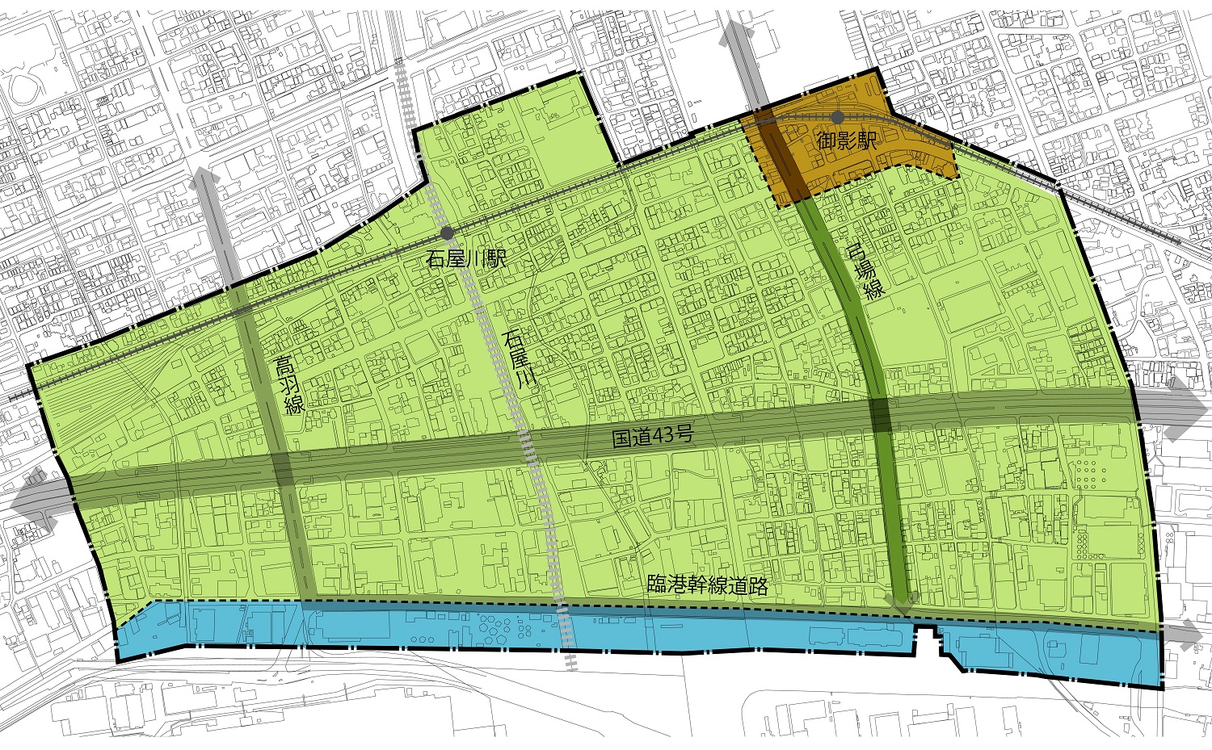
 |  |  |  |  |  |  |  |  |  |  |  |  |  |  |  |  |  |  |  |  |  |  |  |  |  |  |  | □ |  | ﾏｰｼﾞｬﾝ屋、ぱちんこ屋等
 |  |  |  |  |  |  |  |  |  |  |  |  |  |  |  |  |  |  |  |  |  |  |  |  |  |  |  | □ |  | ホテル・旅館
 |  |  |  |  |  |  |  |  |  |  |  |  |  |  |  |  |  |  |  |  |  |  |  |  |  |  |  | □ |  | トランクルーム
 |  |  |  |  |  |  |  |  |  |  |  |  |  |  |  |  |  |  |  |  |  |  |  |  |  |  |  | □ |  | 危険性等がやや多い工場等
 |  |  |  |  |  |  |  |  |  |  |  |  |  |  |  |  |  |  |  |  |  |  |  |  |  |  |  | □ |  | 上記以外
 |  |  |  |  |  |  |  |  |  |  |  |  |  |  |  |  |  |  |  |  |  |  |  |  |  |  |  | 第8条 業種等の制限
 |  |  |  |  |  |  |  |  |  |  |  |  |  |  |  |  |  |  |  |  |  |  |  |  |  |  |  | □ |  | 風俗営業等
 |  |  |  |  |  |  |  |  |  |  |  |  |  |  |  |  |  |  |  |  |  |  |  |  |  |  |  | □ |  | 暴力団事務所
 |  |  |  |  |  |  |  |  |  |  |  |  |  |  |  |  |  |  |  |  |  |  |  |  |  |  |  | □ |  | 該当しない
 |  |  |  |  |  |  |  |  |  |  |  |  |  |  |  |  |  |  |  |  |  |  |  |  |  |  |  | 第9条 荷さばき等用地の設置
 |  |  |  |  |  |  |  |  |  |  |  |  |  |  |  |  |  |  |  |  |  |  |  |  |  |  |  | □ |  | 事業所等ではない
 |  |  |  |  |  |  |  |  |  |  |  |  |  |  |  |  |  |  |  |  |  |  |  |  |  |  |  | □ |  | 事業所等である
 |  |  |  |  |  |  |  |  |  |  |  |  |  |  |  |  |  |  |  |  |  |  |  |  |  |  |  |  |  | ⇒荷さばき用地： |  |  |  |  |  |  |  | □ | 有 | □ |  | 無
第10条 まちの美観への配慮 |  |  |  |  |  |  |  |  |  |  |  | 第11条 屋外広告物の制限 |  |  |  |  |  |  |  |  |  |  |  |  |  |  |  | 第12条管理責任者の連絡先の明示
 |  |  |  |  |  |  |  |  |  |  |  |  |  |  |  |  |  |  |  |  |  |  |  |  |  |  |  | （賃貸集合住宅）
□ |  | 空地等を利用しない |  |  |  |  |  |  |  |  |  | □ |  | 屋外広告物を設置しない |  |  |  |  |  |  |  |  |  |  |  |  |  | □ |  | 賃貸集合住宅ではない
□ |  | 空地等を利用する |  |  |  |  |  |  |  |  |  | □ |  | 屋外広告物を設置する |  |  |  |  |  |  |  |  |  |  |  |  |  | □ |  | 賃貸集合住宅である
 |  | ⇒（利用内容） |  |  |  |  |  |  |  |  |  |  |  | ⇒明滅等： |  |  |  | □ |  | 有 |  | □ |  | 無 |  |  |  |  |  | ⇒管理責任者明示：
 |  |  |  |  |  |  |  |  |  |  |  |  |  |  |  |  |  |  |  |  |  |  |  |  |  |  |  |  |  |  |  |  |  |  |  |  | □ | 有 | □ | 無

受付番号及び年月日 |  |  |  |  |  |  |  |  |  |  | 第 |  |  |  |  |  |  | 号 |  |  |  |  |  |  |  |  |  |  | 年 |  |  |  | 月 |  |  |  | 日
 |  |  |  |  |  |  |  |  |  |  |  |  |  |  |  |  |  |  |  |  |  |  |  |  |  |  |  |  |  |  |  |  |  |  | （裏面につづく）
 |  |  | 裏面
付近見取図

配置図等

 | ※注意事項
 |  |  |  | １ 付近見取図に明示する事項
 |  |  |  | 方位，道路及び目標となる地形地物
 |  |  |  | ２ 配置図等に明示する事項
 |  |  |  |  | ① 縮尺，方位，敷地境界線，敷地内における建築物等の位置
 |  |  |  |  |  | 届出に係る建築物等と他の建築物等との別並びに敷地の接する道路の位置及び幅員
 |  |  |  |  | ② 壁面等の位置の制限に係る場合は，①に加えて制限線及び関係断面図
 |  |  |  | ※ 個人情報保護のため，部屋割り等建築物内部の状況は記載する必要がありません。

